Sheet1
素材名称 | 说明 | 参考
镜子道具 | 玩家可操作的镜子道具，尺寸和挡光的木箱一样。俯视图 | 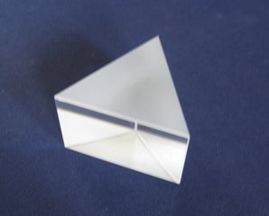
窗户 | 墙上的窗户要有正面和侧面两种，要和光的资源很好的结合
发射光的梳妆台 | 在现有梳妆台的基础上加上光发射的效果。（阳光从天上照到镜子上） | 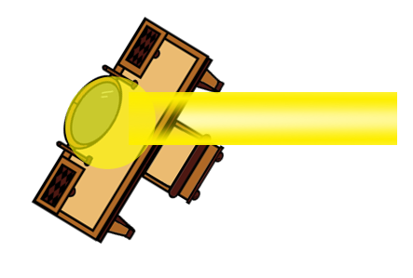
书本堆 | 一堆书的障碍物
陷阱 | 要有两张图，开关两种状态 | 一个洞，洞里面有尖刺或者危险的东西
关闭陷阱的机关 | 光照到上面会关闭陷阱
UI界面中的物品栏 |  | 